sq_left
alpha = 4 | [a4, b4] = [-0.9 -0.3]
 | x | f(x) | x_0 | N | M | m | q
Половинное деление | -0.37793 | -7.84183e-05 | -0.3001 | 10
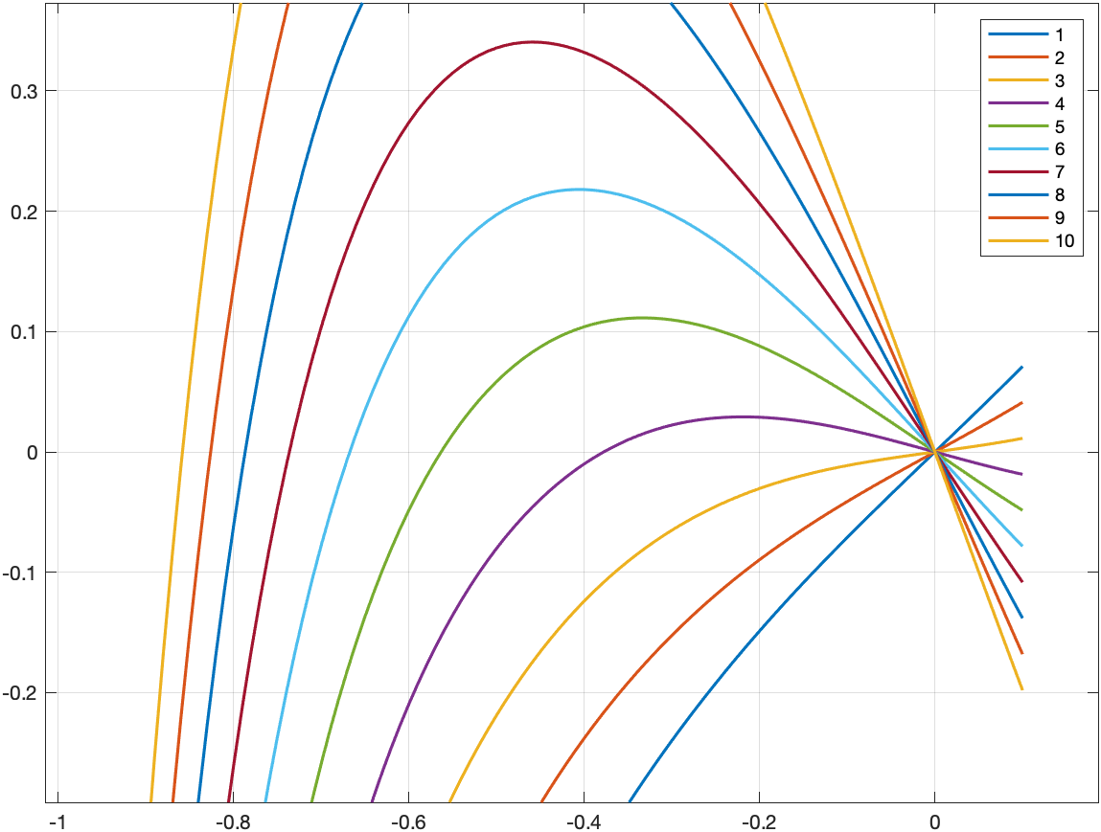
Метод хорд | -0.377732 | 2.31357e-06 | -0.3001 | 70 | 10.4401 | 0.0888146
Простая итерация | -0.377736 | 8.32834e-07 | -0.3001 | 274 |  |  | 0.991448
Метод Эткена | -8.3433e-09 | 1.66866e-09 | -0.3001 | 55 |  |  | 0.991498
Метод Ньютона | -0.377738 | -8.31002e-14 | -0.3001 | 5 | 10.4401 | 0.0888146

alpha = 5 | [a5, b5] = [-0.9 -0.3]
 | x | f(x) | x_0 | N | M | m | q
Половинное деление | -0.563232 | -3.4455e-05 | -0.3001 | 12
Метод хорд | -0.563202 | 1.1562e-06 | -0.3001 | 41 | 10.294 | 0.048556
Простая итерация | -9.36799e-07 | 4.68399e-07 | -0.3001 | 258 |  |  | 0.995238
Метод Эткена | 0.563203 | 6.41e-08 | -0.3001 | 17 |  |  | 0.995288
Метод Ньютона | 0.563203 | 7.03881e-14 | -0.3001 | 7 | 10.294 | 0.048556

alpha = 6 | [a6, b6] = [-0.9 -0.3]
 | x | f(x) | x_0 | N | M | m | q
Половинное деление | -0.667383 | -8.84827e-06 | -0.3001 | 10
Метод хорд | -0.667377 | 3.58753e-06 | -0.3001 | 25 | 10.1479 | 0.185827
Простая итерация | -2.08517e-06 | 1.66814e-06 | -0.3001 | 146 |  |  | 0.981644
Метод Эткена | -3.81327e-08 | 3.05062e-08 | -0.3001 | 66 |  |  | 0.981694
Метод Ньютона | 3.30872e-24 | -2.64698e-24 | -0.3001 | 5 | 10.1479 | 0.185827

alpha = 7 | [a7, b7] = [-0.9 -0.3]
 | x | f(x) | x_0 | N | M | m | q
Половинное деление | -0.736304 | 8.30299e-05 | -0.3001 | 13
Метод хорд | -0.736327 | 8.26187e-06 | -0.3001 | 17 | 10.0019 | 0.323097
Простая итерация | -2.54195e-06 | 2.79614e-06 | -0.3001 | 101 |  |  | 0.967652
Метод Эткена | 4.71421e-08 | -5.18563e-08 | -0.3001 | 25 |  |  | 0.967702
Метод Ньютона | -5.20298e-17 | 5.72328e-17 | -0.3001 | 4 | 10.0019 | 0.323097

alpha = 8 | [a8, b8] = [-0.9 -0.3]
 | x | f(x) | x_0 | N | M | m | q
Половинное деление | -0.786731 | 4.66724e-05 | -0.3001 | 14
Метод хорд | -0.78674 | 6.90254e-06 | -0.3001 | 13 | 9.85579 | 0.460368
Простая итерация | -2.84292e-06 | 3.98009e-06 | -0.3001 | 76 |  |  | 0.953246
Метод Эткена | 6.99933e-08 | -9.79906e-08 | -0.3001 | 18 |  |  | 0.953296
Метод Ньютона | -8.73503e-22 | 1.2229e-21 | -0.3001 | 4 | 9.85579 | 0.460368

alpha = 9 | [a9, b9] = [-0.9 -0.3]
 | x | f(x) | x_0 | N | M | m | q
Половинное деление | -0.826099 | 1.77401e-05 | -0.3001 | 13
Метод хорд | -0.826101 | 6.12772e-06 | -0.3001 | 10 | 9.70972 | 0.597638
Простая итерация | -2.56273e-06 | 4.35665e-06 | -0.3001 | 61 |  |  | 0.938406
Метод Эткена | -2.4586e-08 | 4.17962e-08 | -0.3001 | 15 |  |  | 0.938456
Метод Ньютона | 0 | 0 | -0.3001 | 4 | 9.70972 | 0.597638

alpha = 10 | [a10, b10] = [-0.9 -0.3]
 | x | f(x) | x_0 | N | M | m | q
Половинное деление | -0.858252 | -3.50271e-05 | -0.3001 | 12
Метод хорд | -0.858247 | 2.15833e-06 | -0.3001 | 8 | 9.56364 | 0.734909
Простая итерация | -2.57838e-06 | 5.15675e-06 | -0.3001 | 50 |  |  | 0.923113
Метод Эткена | 2.14627e-08 | -4.29254e-08 | -0.3001 | 13 |  |  | 0.923163
Метод Ньютона | 0 | 0 | -0.3001 | 4 | 9.56364 | 0.734909

sq_mid
alpha = 1 | [a1, b1] = [-0.2 -0.15]
 | x | f(x) | x_0 | N | M | m | q
Половинное деление | -4.88281e-05 | -3.41797e-05 | 0.1499 | 10
Метод хорд | 4.05461e-07 | 2.83823e-07 | 0.1499 | 4 | 0.832258 | 0.387166
Простая итерация | 3.13875e-07 | 2.19713e-07 | 0.1499 | 7 |  |  | 0.534922
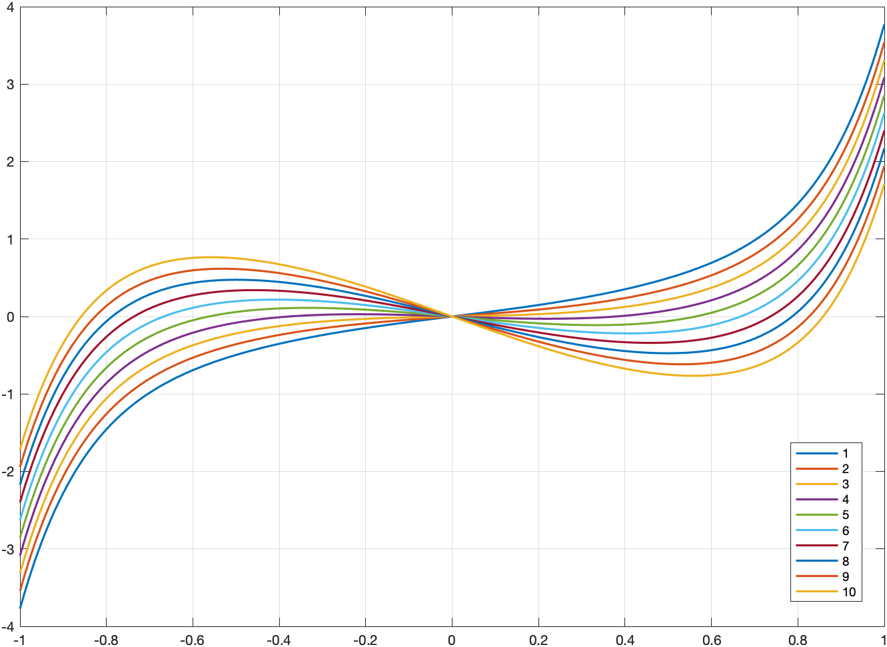
Метод Эткена | 2.29019e-10 | 1.60313e-10 | 0.1499 | 3 |  |  | 0.534972
Метод Ньютона | 6.56264e-17 | 4.59385e-17 | 0.1499 | 3 | 0.832258 | 0.387166

alpha = 2 | [a2, b2] = [-0.2 -0.15]
 | x | f(x) | x_0 | N | M | m | q
Половинное деление | -4.88281e-05 | -1.95313e-05 | 0.1499 | 10
Метод хорд | 4.70893e-06 | 1.88357e-06 | 0.1499 | 4 | 0.543945 | 0.240491
Простая итерация | 7.75656e-07 | 3.10262e-07 | 0.1499 | 9 |  |  | 0.558081
Метод Эткена | 3.55987e-11 | 1.42395e-11 | 0.1499 | 5 |  |  | 0.558131
Метод Ньютона | 1.36099e-13 | 5.44395e-14 | 0.1499 | 3 | 0.543945 | 0.240491

alpha = 3 | [a3, b3] = [-0.2 -0.15]
 | x | f(x) | x_0 | N | M | m | q
Половинное деление | -0.000390625 | -3.90626e-05 | 0.1499 | 7
Метод хорд | 8.08349e-06 | 8.08349e-07 | 0.1499 | 7 | 0.255632 | 0.0938161
Простая итерация | 5.60796e-06 | 5.60796e-07 | 0.1499 | 20 |  |  | 0.633436
Метод Эткена | 5.21061e-08 | 5.21061e-09 | 0.1499 | 9 |  |  | 0.633486
Метод Ньютона | 1.31698e-18 | 1.31698e-19 | 0.1499 | 4 | 0.255632 | 0.0938161

alpha = 4 | [a4, b4] = [-0.2 -0.15]
 | x | f(x) | x_0 | N | M | m | q
Половинное деление | -0.000390625 | 7.81249e-05 | 0.1499 | 7
Метод хорд | 2.81729e-06 | -5.63459e-07 | 0.1499 | 10 | 0.105918 | 0.0164403
Простая итерация | -7.64514e-07 | 1.52903e-07 | 0.1499 | 93 |  |  | 0.845497
Метод Эткена | -9.86951e-10 | 1.9739e-10 | 0.1499 | 7 |  |  | 0.845547
Метод Ньютона | 5.04871e-29 | -1.00974e-29 | 0.1499 | 5 | 0.105918 | 0.0164403

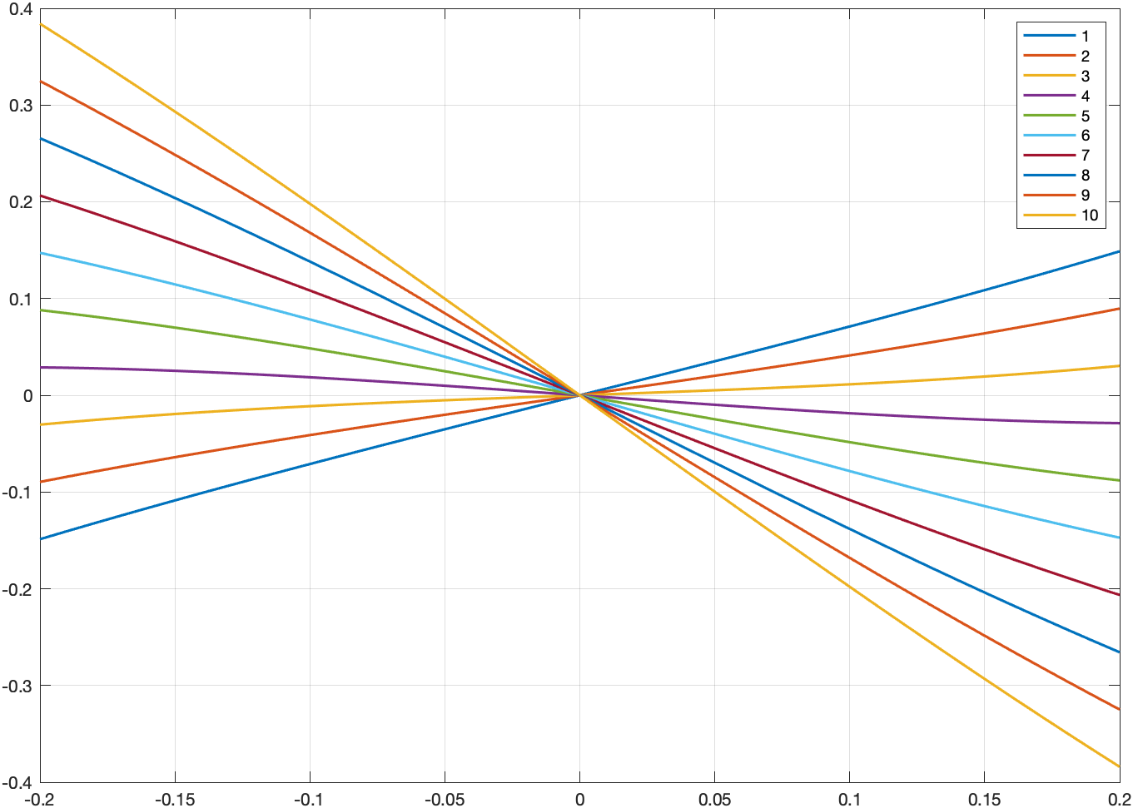
alpha = 5 | [a5, b5] = [-0.2 -0.15]
 | x | f(x) | x_0 | N | M | m | q
Половинное деление | -4.88281e-05 | 2.44141e-05 | 0.1499 | 10
Метод хорд | -1.72483e-06 | 8.62414e-07 | 0.1499 | 5 | 0.399268 | 0.160597
Простая итерация | -3.99998e-07 | 1.99999e-07 | 0.1499 | 9 |  |  | 0.598049
Метод Эткена | 7.87663e-10 | -3.93831e-10 | 0.1499 | 4 |  |  | 0.598099
Метод Ньютона | 0 | 0 | 0.1499 | 4 | 0.399268 | 0.160597

alpha = 6 | [a6, b6] = [-0.2 -0.15]
 | x | f(x) | x_0 | N | M | m | q
Половинное деление | -4.88281e-05 | 3.90625e-05 | 0.1499 | 10
Метод хорд | 2.09638e-06 | -1.67711e-06 | 0.1499 | 4 | 0.692618 | 0.304753
Простая итерация | -2.10836e-07 | 1.68669e-07 | 0.1499 | 7 |  |  | 0.560147
Метод Эткена | -5.9629e-11 | 4.77032e-11 | 0.1499 | 3 |  |  | 0.560197
Метод Ньютона | -1.30642e-14 | 1.04514e-14 | 0.1499 | 3 | 0.692618 | 0.304753

alpha = 7 | [a7, b7] = [-0.2 -0.15]
 | x | f(x) | x_0 | N | M | m | q
Половинное деление | -4.88281e-05 | 5.37109e-05 | 0.1499 | 10
Метод хорд | 6.89358e-07 | -7.58294e-07 | 0.1499 | 4 | 0.985968 | 0.44891
Простая итерация | 2.35505e-07 | -2.59055e-07 | 0.1499 | 6 |  |  | 0.544795
Метод Эткена | -5.02764e-12 | 5.5304e-12 | 0.1499 | 3 |  |  | 0.544845
Метод Ньютона | -3.31927e-16 | 3.65119e-16 | 0.1499 | 3 | 0.985968 | 0.44891

alpha = 8 | [a8, b8] = [-0.2 -0.15]
 | x | f(x) | x_0 | N | M | m | q
Половинное деление | -4.88281e-05 | 6.83594e-05 | 0.1499 | 10
Метод хорд | 3.15212e-07 | -4.41296e-07 | 0.1499 | 4 | 1.27932 | 0.593066
Простая итерация | -7.37524e-07 | 1.03253e-06 | 0.1499 | 5 |  |  | 0.536482
Метод Эткена | -8.77876e-13 | 1.22903e-12 | 0.1499 | 3 |  |  | 0.536532
Метод Ньютона | -2.53496e-17 | 3.54894e-17 | 0.1499 | 3 | 1.27932 | 0.593066

alpha = 9 | [a9, b9] = [-0.2 -0.15]
 | x | f(x) | x_0 | N | M | m | q
Половинное деление | -4.88281e-05 | 8.30078e-05 | 0.1499 | 10
Метод хорд | -3.75635e-06 | 6.3858e-06 | 0.1499 | 3 | 1.57267 | 0.737223
Простая итерация | -3.43834e-07 | 5.84518e-07 | 0.1499 | 5 |  |  | 0.531269
Метод Эткена | -2.34644e-13 | 3.98894e-13 | 0.1499 | 3 |  |  | 0.531319
Метод Ньютона | -3.65283e-18 | 6.20981e-18 | 0.1499 | 3 | 1.57267 | 0.737223

alpha = 10 | [a10, b10] = [-0.2 -0.15]
 | x | f(x) | x_0 | N | M | m | q
Половинное деление | -4.88281e-05 | 9.76562e-05 | 0.1499 | 10
Метод хорд | -2.64703e-06 | 5.29405e-06 | 0.1499 | 3 | 1.86602 | 0.881379
Простая итерация | -1.88708e-07 | 3.77417e-07 | 0.1499 | 5 |  |  | 0.527696
Метод Эткена | -8.27146e-14 | 1.65429e-13 | 0.1499 | 3 |  |  | 0.527746
Метод Ньютона | -7.93035e-19 | 1.58607e-18 | 0.1499 | 3 | 1.86602 | 0.881379

sq_right
alpha = 4 | [a4, b4] = [0.3, 0.9]
 | x | f(x) | x_0 | N | M | m | q
Половинное деление | 0.37793 | 7.84183e-05 | 0.8999 | 10
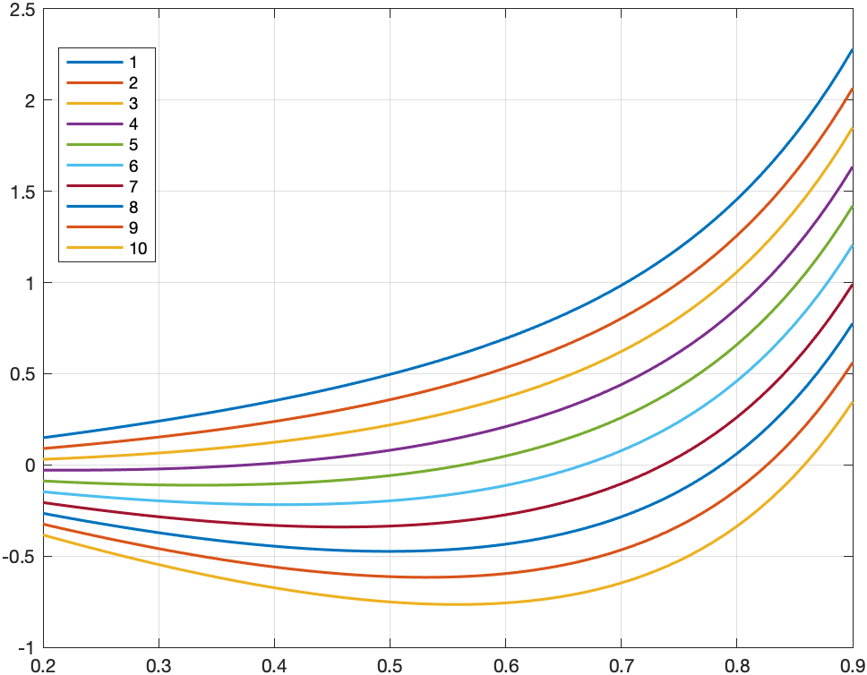
Метод хорд | 0.377743 | 2.32569e-06 | 0.8999 | 75 | 10.4401 | 0.0888146
Простая итерация | 0.37774 | 8.57895e-07 | 0.8999 | 276 |  |  | 0.991448
Метод Эткена | 0.377738 | 1.21778e-07 | 0.8999 | 103 |  |  | 0.991498
Метод Ньютона | 0.377738 | 5.55112e-17 | 0.8999 | 8 | 10.4401 | 0.0888146

alpha = 5 | [a5, b5] = [0.3, 0.9]
 | x | f(x) | x_0 | N | M | m | q
Половинное деление | 0.563232 | 3.4455e-05 | 0.8999 | 12
Метод хорд | 0.563204 | 1.15407e-06 | 0.8999 | 38 | 10.294 | 0.048556
Простая итерация | 0.563203 | 4.22432e-07 | 0.8999 | 106 |  |  | 0.995238
Метод Эткена | 0.563203 | 5.61975e-08 | 0.8999 | 42 |  |  | 0.995288
Метод Ньютона | 0.563203 | 1.11022e-16 | 0.8999 | 7 | 10.294 | 0.048556

alpha = 6 | [a6, b6] = [0.3, 0.9]
 | x | f(x) | x_0 | N | M | m | q
Половинное деление | 0.667383 | 8.84827e-06 | 0.8999 | 10
Метод хорд | 0.667381 | 5.31612e-06 | 0.8999 | 21 | 10.1479 | 0.185827
Простая итерация | 0.667379 | 1.20318e-06 | 0.8999 | 51 |  |  | 0.981644
Метод Эткена | 0.667379 | 1.31777e-07 | 0.8999 | 22 |  |  | 0.981694
Метод Ньютона | 0.667379 | 6.66134e-16 | 0.8999 | 6 | 10.1479 | 0.185827

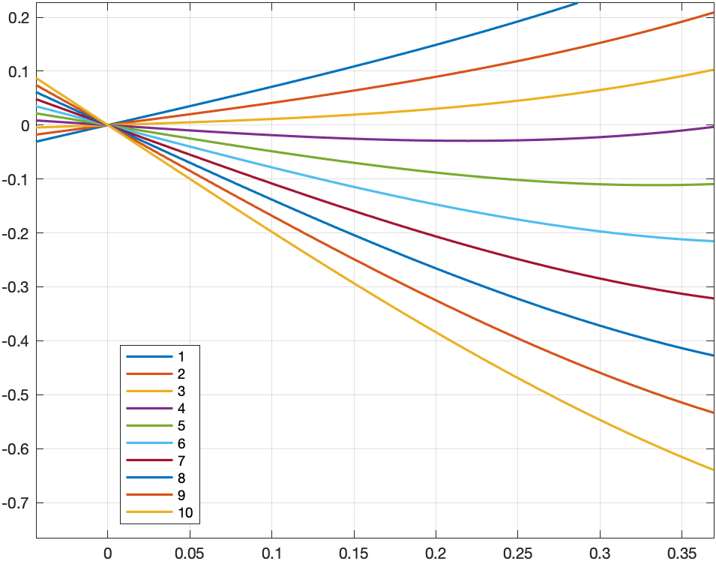
alpha = 7 | [a7, b7] = [0.3, 0.9]
 | x | f(x) | x_0 | N | M | m | q
Половинное деление | 0.736304 | -8.30299e-05 | 0.8999 | 13
Метод хорд | 0.736332 | 8.62714e-06 | 0.8999 | 14 | 10.0019 | 0.323097
Простая итерация | 0.73633 | 1.71326e-06 | 0.8999 | 30 |  |  | 0.967652
Метод Эткена | 0.736329 | 1.4194e-07 | 0.8999 | 14 |  |  | 0.967702
Метод Ньютона | 0.736329 | 1.49729e-11 | 0.8999 | 5 | 10.0019 | 0.323097

alpha = 8 | [a8, b8] = [0.3, 0.9]
 | x | f(x) | x_0 | N | M | m | q
Половинное деление | 0.786731 | -4.66724e-05 | 0.8999 | 14
Метод хорд | 0.786744 | 1.06132e-05 | 0.8999 | 10 | 9.85579 | 0.460368
Простая итерация | 0.786742 | 2.2983e-06 | 0.8999 | 19 |  |  | 0.953246
Метод Эткена | 0.786741 | 1.39342e-07 | 0.8999 | 9 |  |  | 0.953296
Метод Ньютона | 0.786741 | 1.33227e-15 | 0.8999 | 5 | 9.85579 | 0.460368

alpha = 9 | [a9, b9] = [0.3, 0.9]
 | x | f(x) | x_0 | N | M | m | q
Половинное деление | 0.826099 | -1.77401e-05 | 0.8999 | 13
Метод хорд | 0.826102 | 4.15134e-06 | 0.8999 | 8 | 9.70972 | 0.597638
Простая итерация | 0.826102 | 1.61708e-06 | 0.8999 | 13 |  |  | 0.938406
Метод Эткена | 0.826102 | 2.133e-08 | 0.8999 | 7 |  |  | 0.938456
Метод Ньютона | 0.826102 | 1.81638e-10 | 0.8999 | 4 | 9.70972 | 0.597638

alpha = 10 | [a10, b10] = [0.3, 0.9]
 | x | f(x) | x_0 | N | M | m | q
Половинное деление | 0.858252 | 3.50271e-05 | 0.8999 | 12
Метод хорд | 0.858247 | 2.26236e-06 | 0.8999 | 6 | 9.56364 | 0.734909
Простая итерация | 0.858247 | 6.95289e-07 | 0.8999 | 9 |  |  | 0.923113
Метод Эткена | 0.858247 | 8.54749e-09 | 0.8999 | 5 |  |  | 0.923163
Метод Ньютона | 0.858247 | 5.01821e-14 | 0.8999 | 4 | 9.56364 | 0.734909

